表紙
単語帳作成プログラム
テスト報告書
（株）東京技術計算コンサルタント
第１．0版：2019年4月16日

テストデータ(正常)
★異常系テスト・データ
①存在するコマンドを入力する
作成

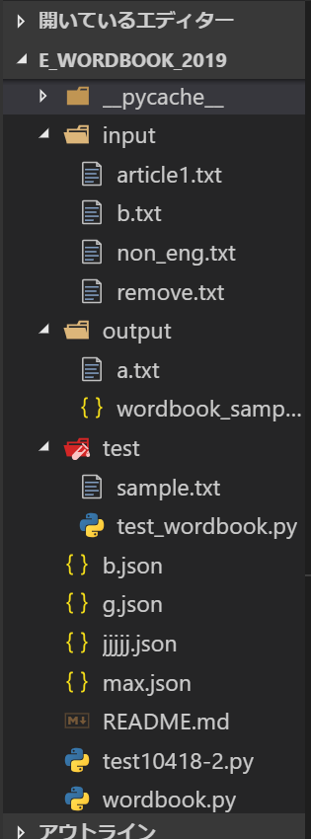

更新

表示

終了

存在するコマンド（作成・更新・表示・終了）を入力したら、各動作に進む動作を確認しました。

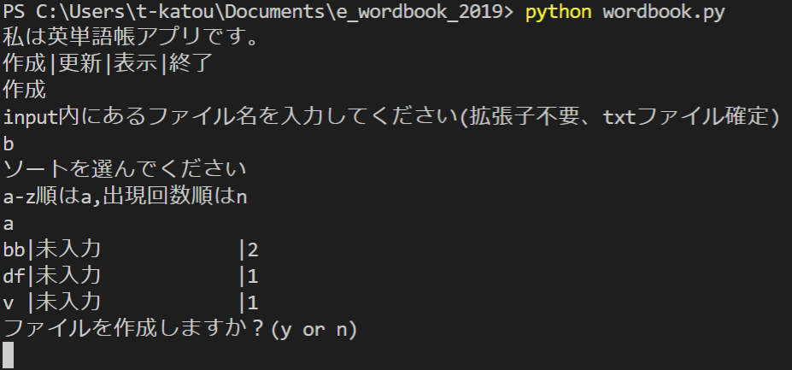
②txtファイルからのデータ読み込み
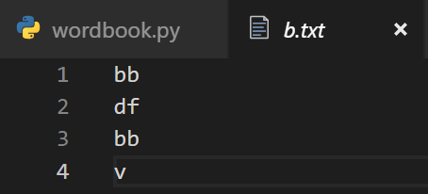

 |  |  | 入力

 |  |  | 表示

指定したtxtファイル内の全英単語のデータが読み込まれることをディクショナリを表示することで確認しました。

③txtファイルに英単語が9つ以下の種類の場合の出力
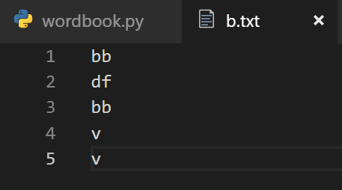
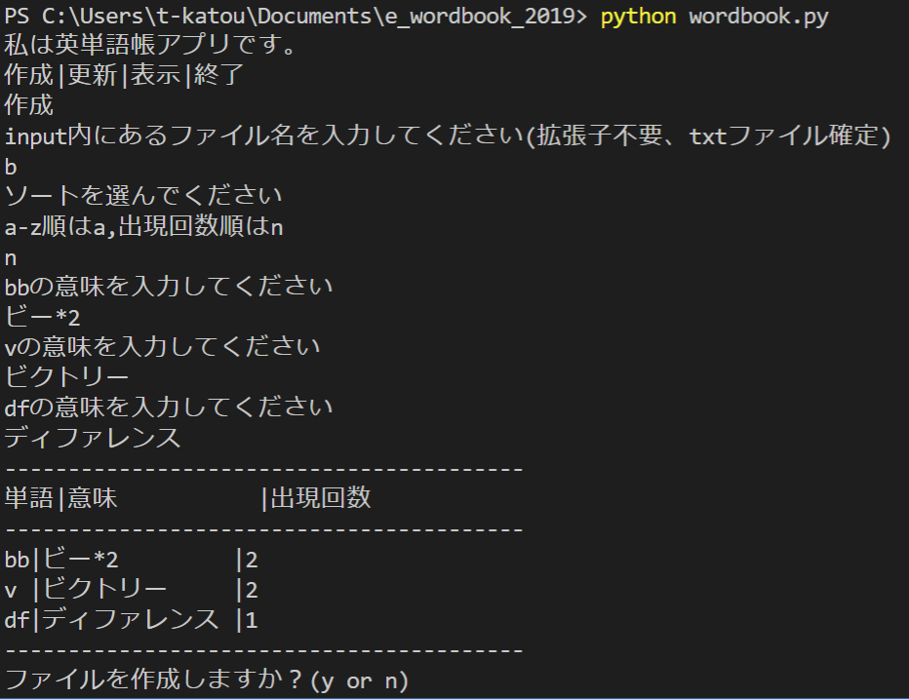

 |  |  | 入力

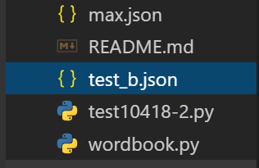

 |  | test_b.jsonが作成される

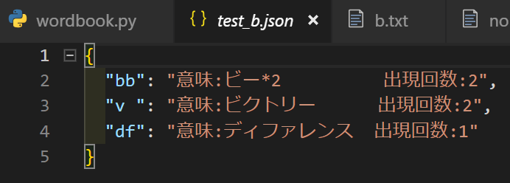

 |  |  | 出力

指定したtxtファイルに存在する英単語の種類分、出現回数順にソートし、意味と出現回数を表示していることを確認しました。

④ソート方法を入力する
ソート方法を入力したら、表示方法がa-z順か出現回数順に指定できるか確認しました。

⑤txtファイルに英単語が10個以上の場合の出力
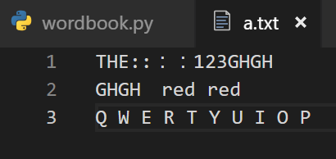

 | 入力

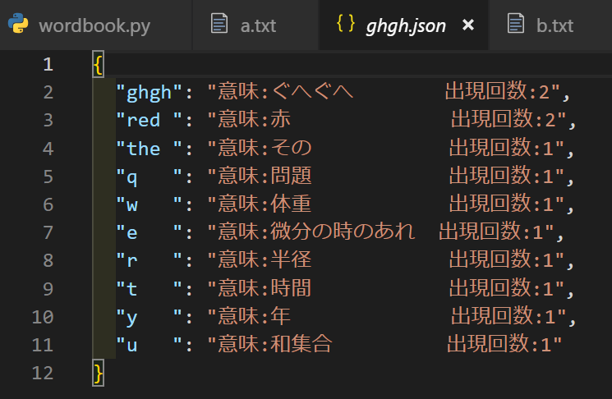

出現回数ソート後、出現回数10位まで表示されるか確認しました。

追加⑥大文字、数字、記号を入力したときの出力
⑤の結果を参照し、大文字は小文字へ変換され、数字と記号の削除の動作を確認しました。

追加⑦jsonファイルへの出力
③の結果を参照し、jsonファイルが作成する動作を確認しました。

テストデータ(異常)
★異常系テスト・データ
①存在しないコマンドの入力

作成or更新or表示or終了以外のコマンドを入力するとエラーメッセージを表示し、再入力させる動作を確認しました。

②存在しないファイルの読み込み

input内に存在しないファイル名を入力した場合、エラーメッセージを表示し、ファイル名を再入力させる動作を確認しました。

③txtファイルに英単語が存在しない
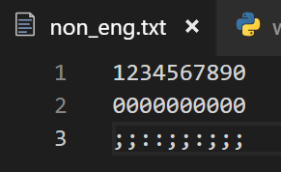

input内に存在するが、英単語が存在しないファイル名を入力した場合、エラーメッセージを表示し、ファイル名を再入力させる動作を確認しました。

④更新時、指定した単語が存在しない
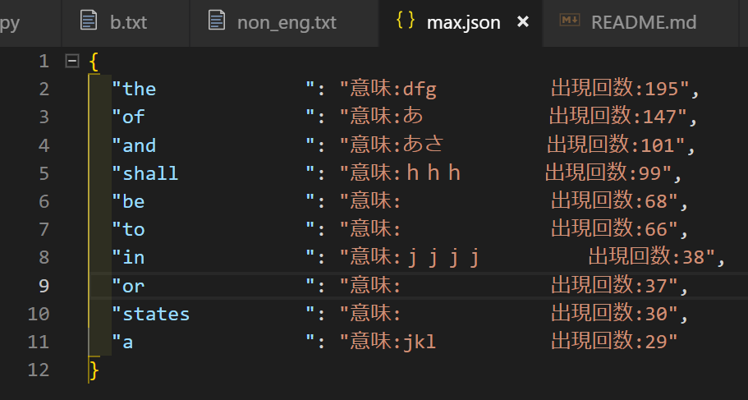
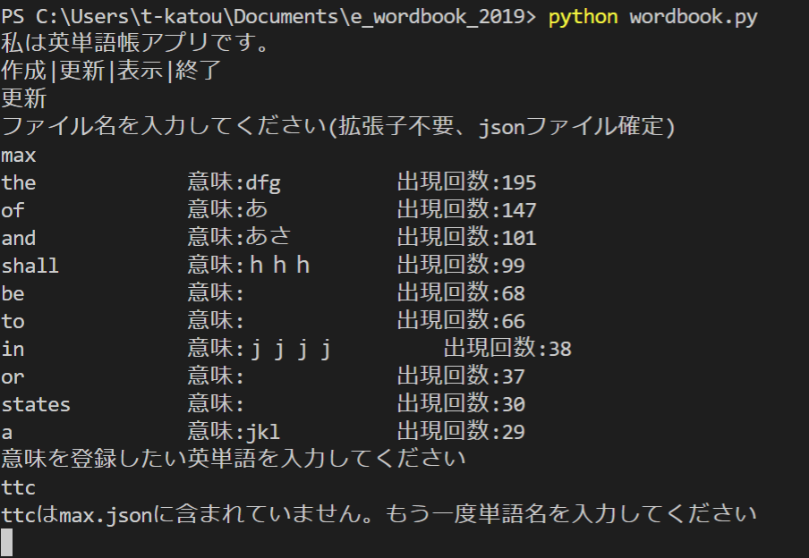

更新時、指定した単語がjsonファイルに存在しない場合、エラーメッセージを表示し、英単語名を再入力させる動作を確認しました。

